Sheet3
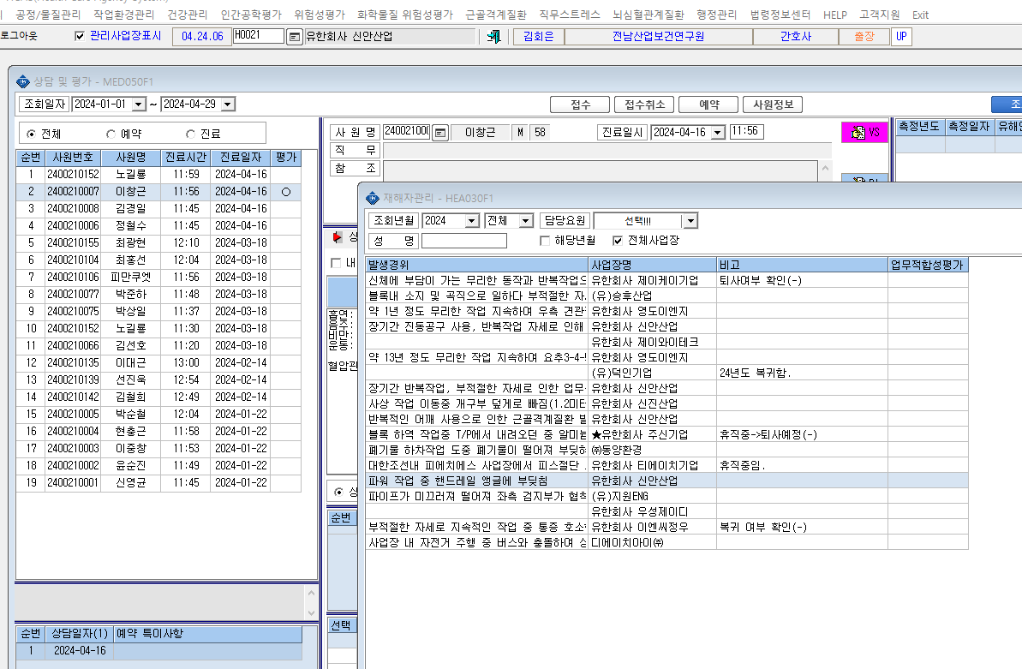
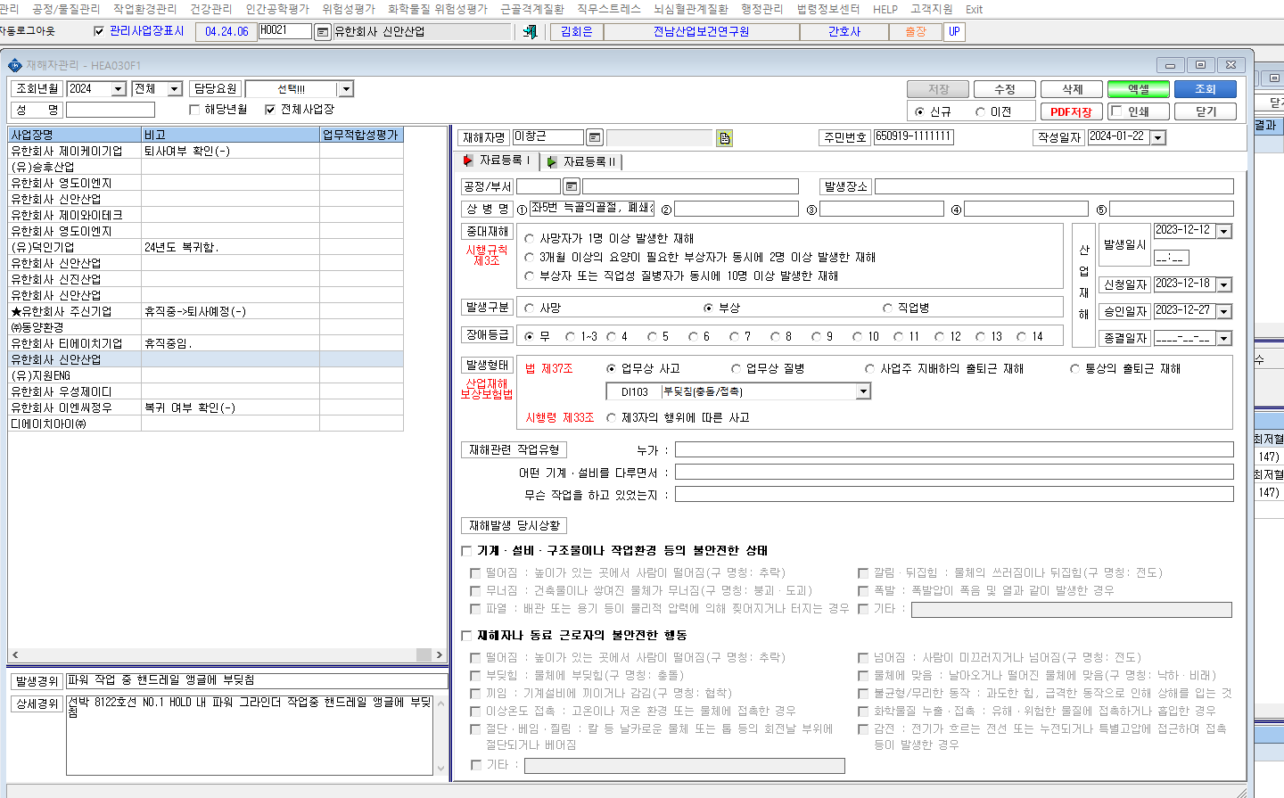

1. 업무적합성 평가 실시 후 상담 및 평가 항목에서는 체크가 되나 재해자 관리에서는 실시 여부 체크가 안 돼요 2. 재해자 관리의 비고란에 기록을 하고 싶은데 작성할 수 있는 비고란이 없어요

